MOBILIARIO SUBASTA INVERSA
 |  |  |  |  |  | COLREAL |  |  | BASE 16 |  |  | GRUPO ARISTIZABAL

ÍTEM | FOTO ELEMENTO | NOMBRE DEL PRODUCTO | DESCRIPCIÓN COMPLETA DEL ELEMENTO | UNIDAD DE MEDIDA | CANTIDAD SOLICITADA | VALOR UNTIARIO | IVA | VALOR UNITARIO IVA INCLUIDO | VALOR UNTIARIO | IVA | VALOR UNITARIO IVA INCLUIDO | VALOR UNTIARIO | IVA | VALOR UNITARIO IVA INCLUIDO | VALOR TECHO UNITARIO IVA INCLUIDO
1 | 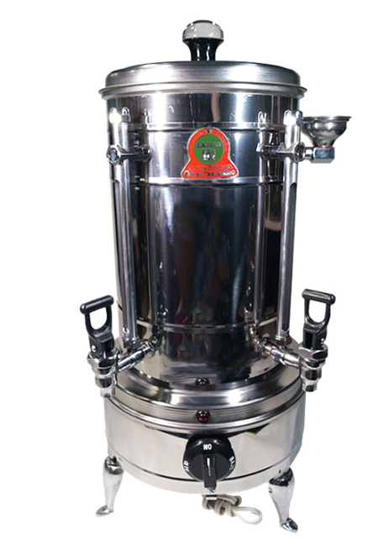 | Greca eléctrica 30 tintos | • Alimentación 110 V • Cuerpo en acero inoxidable grado alimentario • Grifos de bronce cromado antigoteo • Indicadores visuales de nivel • Selector de temperatura (bajo / medio / alto) • Producto nuevo, con garantía mínima de 1 año | UND | 1 | $ 744,566 | $ 141,468 | $ 886,034 | $ 716,222 | $ 136,082 | $ 852,304 | $ 698,078 | $ 132,635 | $ 830,713 | $ 856,350
2 | 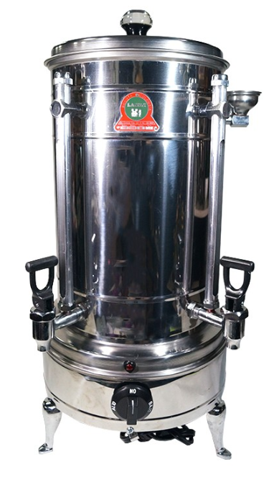 | Greca eléctrica 60 tintos | • Alimentación 110 V • Cuerpo en acero inoxidable grado alimentario • Grifos de bronce cromado antigoteo • Indicadores visuales de nivel • Selector de temperatura (bajo / medio / alto) • Producto nuevo, con garantía mínima de 1 año | UND | 1 | $ 852,645 | $ 162,003 | $ 1,014,648 | $ 834,897 | $ 158,630 | $ 993,527 | $ 845,693 | $ 160,682 | $ 1,006,375 | $ 1,004,850
3 | 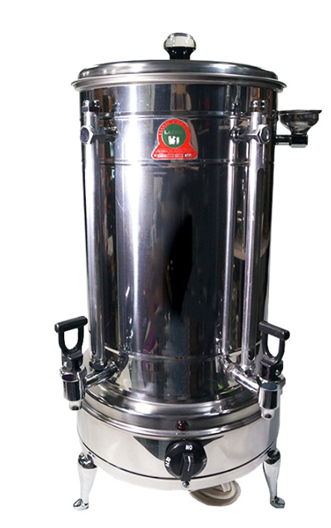 | Greca eléctrica 120 tintos | • Alimentación 110 V • Cuerpo en acero inoxidable grado alimentario • Grifos de bronce cromado antigoteo • Indicadores visuales de nivel • Selector de temperatura (bajo / medio / alto) • Producto nuevo, con garantía mínima de 1 año | UND | 1 | $ 958,741 | $ 182,161 | $ 1,140,902 | $ 975,416 | $ 185,329 | $ 1,160,745 | $ 973,448 | $ 184,955 | $ 1,158,403 | $ 1,153,350
4 | 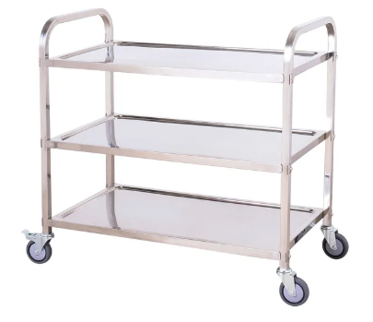 | Carro de bebidas institucional | • Estructura en acero inoxidable o polipropileno de alto impacto • Capacidad mínima: 100 kg • Ruedas con freno, diseño ergonómico • Superficie de trabajo apta para contacto con alimentos | UND | 1 | $ 654,789 | $ 124,410 | $ 779,199 | $ 698,544 | $ 132,723 | $ 831,267 | $ 684,902 | $ 130,131 | $ 815,033 | $ 808,500
5 | 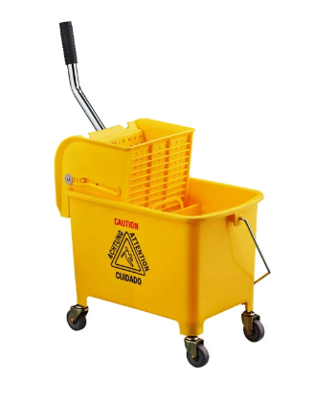 | Carro exprimidor de traperos 14-19 litros | • Estructura en acero inoxidable o polipropileno de alto impacto • Capacidad mínima: 100 kg • Ruedas con freno, diseño ergonómico • Superficie de trabajo apta para contacto con alimentos | UND | 1 | $ 225,434 | $ 42,832 | $ 268,266 | $ 201,456 | $ 38,277 | $ 239,733 | $ 175,845 | $ 33,411 | $ 209,256 | $ 239,085
6 | 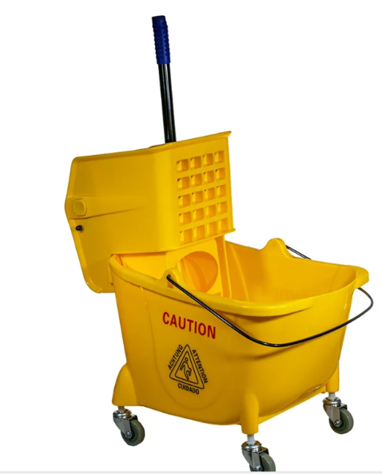 | Carro exprimidor de traperos 24 litros | • Estructura en acero inoxidable o polipropileno de alto impacto • Capacidad mínima: 100 kg • Ruedas con freno, diseño ergonómico • Superficie de trabajo apta para contacto con alimentos | UND | 1 | $ 405,052 | $ 76,960 | $ 482,012 | $ 385,451 | $ 73,236 | $ 458,687 | $ 398,745 | $ 75,762 | $ 474,507 | $ 471,735
7 | 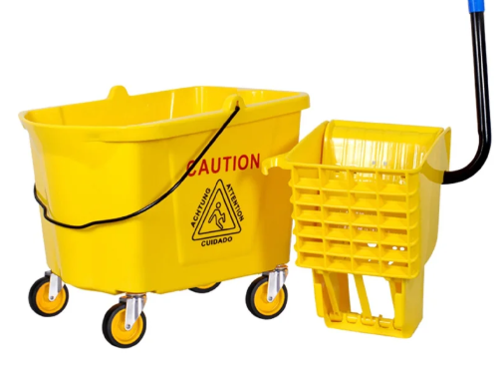 | Carro exprimidor de traperos 35 litros | Sistema de escurrido metálico/plástico reforzado • Ruedas que no marcan piso • Polipropileno de alta resistencia • Garantía mínima: 3 años | UND | 1 | $ 408,456 | $ 77,607 | $ 486,063 | $ 398,545 | $ 75,724 | $ 474,269 | $ 401,255 | $ 76,238 | $ 477,493 | $ 479,275
8 | 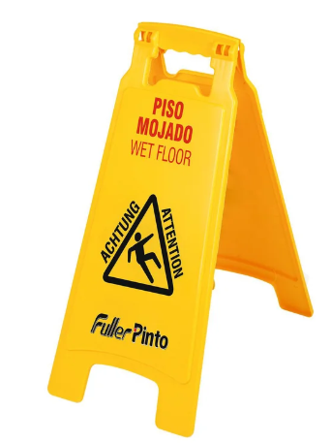 | Señalización de piso mojado | Señalización de piso mojado • Color amarillo • Mensaje visible en español e inglés • Plegable, plástico resistente, de alta visibilidad • Altura entre 60 y 70 cm, peso aprox. 800 g | UND | 1 | $ 45,000 | $ 8,550 | $ 53,550 | $ 55,000 | $ 10,450 | $ 65,450 | $ 60,000 | $ 11,400 | $ 71,400 | $ 63,467

